S35

MENU CRÈCHES - 2021
SEMAINE 35

2021-08-30
Collation du matin | Midi 0 -1 an |  | Goûter

 | Bœuf (Suisse) | Poulet (France)
 | Pâtes (gluten, œuf) | Pommes de terre GRTA
Fruit frais | Carottes GRTA |  | Banane écrasée
 | Purée de brocolis | Purée de courgettes
 | Compote pomme, fraise | Compote de pommes

2021-08-31
Collation du matin | Midi 0 -1 an |  | Goûter

 | Porc (Suisse) | Poulet (France)
 | Riz | Pommes de terre GRTA
Fruits frais | Carottes GRTA |  | Pomme
 | Purée de chou rouge | Purée de courgettes
 | Compote de poire | Compote de pommes

2021-09-01
Collation du matin | Midi 0 -1 an |  | Goûter

 | Agneau (Suisse) | Poulet (France)
 | Ebly (gluten) | Pommes de terre GRTA
Fruits frais | Carottes GRTA |  | Pêche de vigne
 | Purée d'aubergine | Purée de courgettes
 | Banane écrasée | Compote de pommes

2021-09-02
Collation du matin | Midi 0 -1 an |  | Goûter

 | Dinde (France) | Poulet (France)
 | Semoule Bio (gluten) | Pommes de terre GRTA
Fruits frais | Carottes GRTA |  | Purée de fraise
 | Purée de poireaux | Purée de courgettes
 | Compote pomme, framboise | Compote de pommes

2021-09-03
Collation du matin | Midi 0 -1 an |  | Goûter

 | Colin (Alaska) (poisson) | Poulet (France)
 | Polenta | Pommes de terre GRTA
Fruits frais | Carottes GRTA |  | Compote de poire
 | Purée de haricots verts | Purée de courgettes
 | Compote de pêche de vigne | Compote de pommes

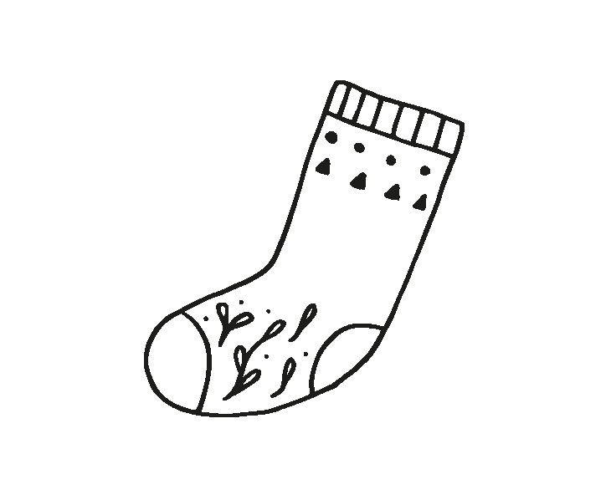
MENU CRÈCHES - 2021
SEMAINE 35

2021-08-30
Collation du matin | Midi 1 - 4 ans |  | Goûter
 | Salade verte GRTA

 | Cornettes bolognaise (Autriche) aux petits légumes
 | (céleri, gluten, lactose, moutarde, œuf, poisson, soja) |  | Compote
Fruit frais | Fromage râpé (lactose) |  | Dar-vida (gluten, sésame)
 |  |  | Edam (lactose)

 | Banane
 | Pain GRTA (gluten)
2021-08-31
Collation du matin | Midi 1 - 4 ans |  | Goûter
 | Salade coleslaw GRTA

 | Carry de poulet (France) façon créole
 | (céleri, gluten, lactose, moutarde, œuf, poisson, soja) |  | Pomme
Fruits frais | Riz basmati |  | Lait GRTA (lactose)
 | Carottes persillées |  | Corn flakes (gluten)

 | Salade de pastèque
 | Pain GRTA (gluten)
2021-09-01
Collation du matin | Midi 1 - 4 ans |  | Goûter
 | Velouté froid de petits pois

 | Sauté d'agneau (Suisse) aux épices
 | (céleri, gluten, lactose, moutarde, œuf, poisson, soja) |  | Pêche
Fruits frais | Lentille étuvées (céleri, gluten, lactose, moutarde, œuf, poisson, soja) |  | Yoghourt nature (lactose)
 | Aubergines tomatées |  | Pain GRTA (gluten, lactose
 |  |  | œuf, sésame, fruit à coque)
 | Compote de saison
 | Pain GRTA (gluten)
2021-09-02
Collation du matin | Midi 1 - 4 ans |  | Goûter
 | Salade de tomates GRTA au basilic

 | Boulette de pois et blé au pistou, sauce aigre douce |  | Banane
 | (céleri, gluten, lactose, moutarde, œuf, poisson, soja) |  | Chèvre (lactose)
Fruits frais | Semoule Bio au bouillon (gluten) |  | Pain de mie (gluten, soja, sésame)
 | Courgettes sautées

 | Yoghourt aux fruits (lactose)
 | Pain GRTA (gluten)
2021-09-03
Collation du matin | Midi 1 - 4 ans |  | Goûter
 | Salade de concombres GRTA

 | Pavé de colin (Alaska) à la bordelaise
 | (gluten, poisson) |  | Pomme
Fruits frais | Purée de pommes de terre GRTA (lactose) |  | Baguette (gluten, fruit à coque)
 | Haricots verts |  | Emmental (lactose)

 | Tarte au chocolat (fruits à coque, gluten, lactose, œufs, soja)
 | Pain Bio GRTA (gluten)

Sauce française (Moutarde, œuf)
Sauce italienne (Moutarde)
Vinaigrette maison (Moutarde, œuf)

